人形
JANコード | 商品名 | 金額USD | 金額（税抜） | 金額（税込） | 画像
4911111000017 | Zippyオレンジ | 10 | 1500 | 1650 | 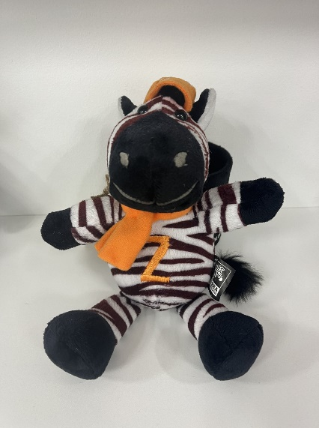
4911111000024 | Zippyブルー | 10 | 1500 | 1650 | 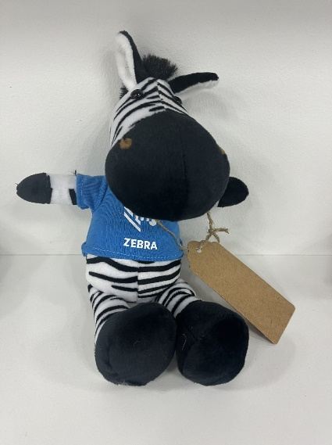
4911111000031 | Zippyカラフル | 10 | 1500 | 1650 | 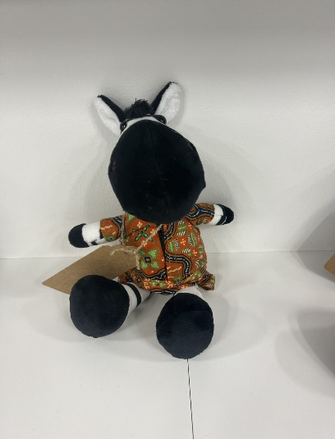
4911111000048 | Zippyブラック | 10 | 1500 | 1650 | 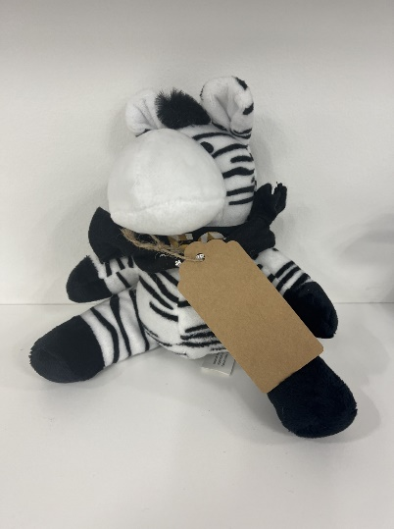
4911111000055 | Zippyオリジナル | 10 | 1500 | 1650 | 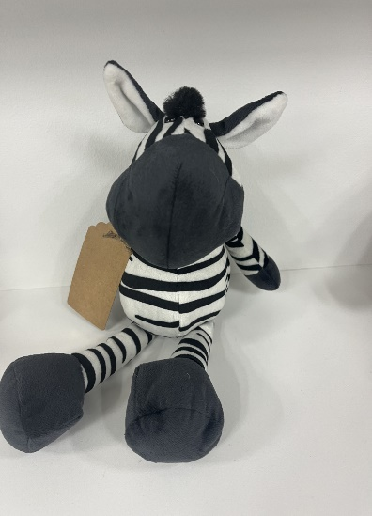
4911111000222 | Zippyラウンド | 10 | 1500 | 1650 | 